6460-(1)
工程款支付证书
工程名称 |  | 宿松县宇洁生态养殖有限公司2016年规模化大型沼气池工程 |  |  |  |  |  |  |  |  | ERP编号 | 6460 | 档案编号 | CD2017-024 | CD2017-024 | 24 | 6460 | 宿松县宇洁生态养殖有限公司2016年规模化大型沼气池工程 | 2017.2.16 | 2008974.69 | 顾大强 | 120日历天 | 宿松县 | 宿松公司吴瑞祥13855696129 | 吴瑞祥13855696129 | 中标书和施 工合同原件 | 中标（公示2017.4.14）
合同金额 |  | 2,008,974.69 |  | 中标 日期 | 2017.2.16 |  | 已 供 工程资料 | 中标书和施工合同、承包协议书原件 |  |  |  | 庐江 | 责任 单位 | 宿松公司
决算金额 |  |  |  | 竣工 日期 |  |  |  |  |  |  |  | 合肥 | 责任人 | 吴瑞祥13855696129
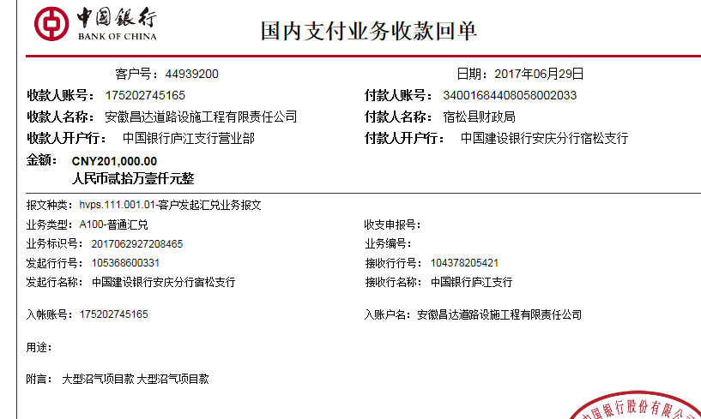
序号 | 工程款到账 |  |  | 开票情况 |  | 管理费 |  | 代缴税金 | 其他扣款 |  | 预留款 |  | 实际支付
 | 日期 | 账户 | 金额 | 日期 | 金额 | 比例 | 金额 | 金额 | 金额 | 备注 | 金额 | 备注 | 户名 | 金额
1 | 2017-06-29 | 中 | 201,000.00 | 2017-06-23 | 201,000.00 | 2% | 4,020.00 | 14,524.51 | 500.00 | 2017.6.7办理外经证费用500 | 0.00 |  | 吴瑞祥 | 181,955.49
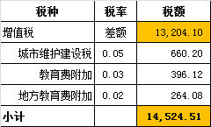

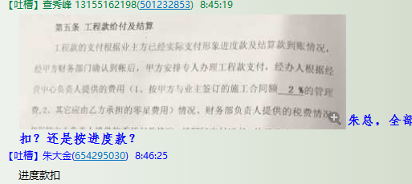
合计 |  | - | 201,000.00 | - | 201,000.00 | - | 4,020.00 | 14,524.51 | 500.00 | - | 0.00 | - | - | 181,955.49
本次结算 支付明细 |  | 应支付金额 |  | 181,955.49 |  |  |  | 实际支付金额 |  | 小写 | 181,955.49
 |  | 已支付金额 |  | 0.00 |  |  |  |  |  | 大写 | 壹拾捌万壹仟玖佰伍拾伍元肆角玖分
申请部门 意见 |  |  |  |  |  |  |  | 项目管理 意见 |  | 何总、朱总已同意支付（附表背面截图）。
财务初审 意见 |  |  |  |  |  |  |  | 财务审核 意见
质安初审 意见 |  |  |  |  |  |  |  | 质安稽查 意见
总经理审批 |  |  |  |  |  |  |  | 董事长审批

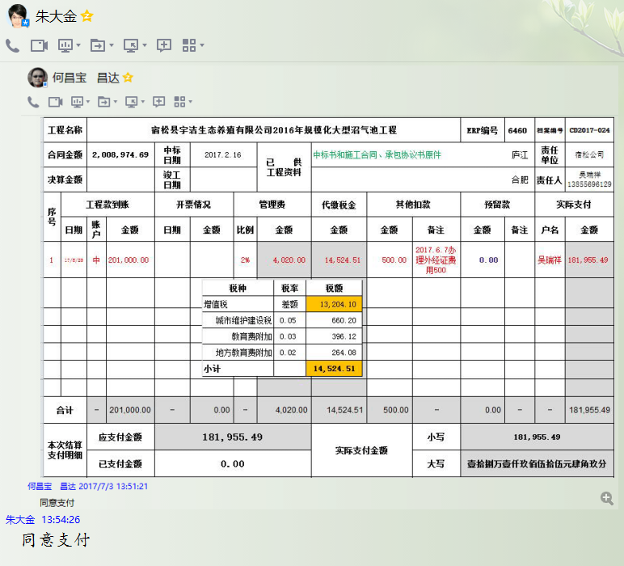

6460-(2)
工程款支付证书
工程名称 |  | 宿松县宇洁生态养殖有限公司2016年规模化大型沼气池工程 |  |  |  |  |  |  |  |  | ERP编号 | 6460 | 档案编号 | CD2017-024 | CD2017-024 | 24 | 6460 | 宿松县宇洁生态养殖有限公司2016年规模化大型沼气池工程 | 2017.2.16 | 2008974.69 | 顾大强 | 120日历天 | 宿松县 | 宿松公司吴瑞祥13855696129 | 吴瑞祥13855696129 | 中标书和施 工合同原件 | 中标（公示2017.4.14）
合同金额 |  | 2,008,974.69 |  | 中标 日期 | 2017.2.16 |  | 已 供 工程资料 | 中标书和施工合同、承包协议书原件 |  |  |  | 庐江 | 责任 单位 | 宿松公司
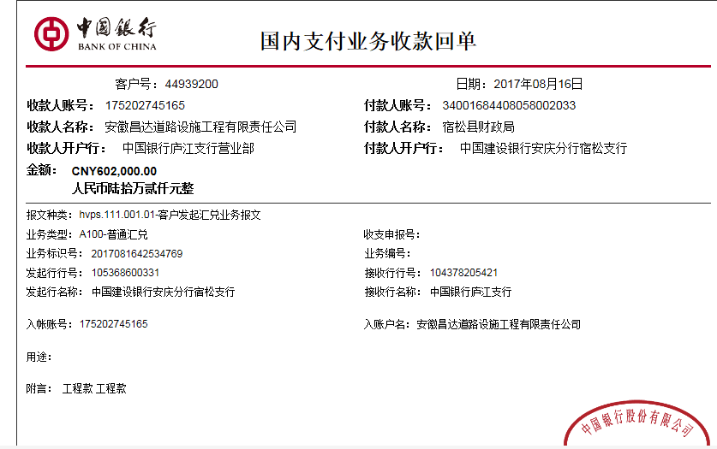
决算金额 |  |  |  | 竣工 日期 |  |  |  |  |  |  |  | 合肥 | 责任人 | 吴瑞祥13855696129
序号 | 工程款到账 |  |  | 开票情况 |  | 管理费 |  | 代缴税金 | 其他扣款 |  | 预留款 |  | 实际支付
 | 日期 | 账户 | 金额 | 日期 | 金额 | 比例 | 金额 | 金额 | 金额 | 备注 | 金额 | 备注 | 户名 | 金额
1 | 2017-06-29 | 中 | 201,000.00 | 2017-06-23 | 201,000.00 | 2% | 4,020.00 | 14,524.51 | 500.00 | 2017.6.7办理外经证费用500 | 0.00 |  | 吴瑞祥 | 181,955.49
 | 本次
2 | 2017-08-16 | 中 | 602,000.00 | 2017-08-08 | 602,000.00 | 2% | 12,040.00 | 0.00 | 0.00 |  | 0.00 |  | 吴瑞祥 | 21,860.00
 |  |  |  |  |  |  |  |  |  |  |  |  | 8.22、25材料188300+379800 | 568,100.00

合计 |  | - | 803,000.00 | - | 803,000.00 | - | 16,060.00 | 14,524.51 | 500.00 | - | 0.00 | - | - | 771,915.49
本次结算 支付明细 |  | 应支付金额 |  | 589,960.00 |  |  |  | 实际支付金额 |  | 小写 | 21,860.00
 |  | 已支付金额 |  | 568,100.00 |  |  |  |  |  | 大写 | 贰万壹仟捌佰陆拾元整
申请部门 意见 |  |  |  |  |  |  |  | 项目管理 意见 |  | 何总、朱总已同意支付（附表背面截图）。
财务初审 意见 |  |  |  |  |  |  |  | 财务审核 意见
质安初审 意见 |  |  |  |  |  |  |  | 质安稽查 意见
总经理审批 |  |  |  |  |  |  |  | 董事长审批

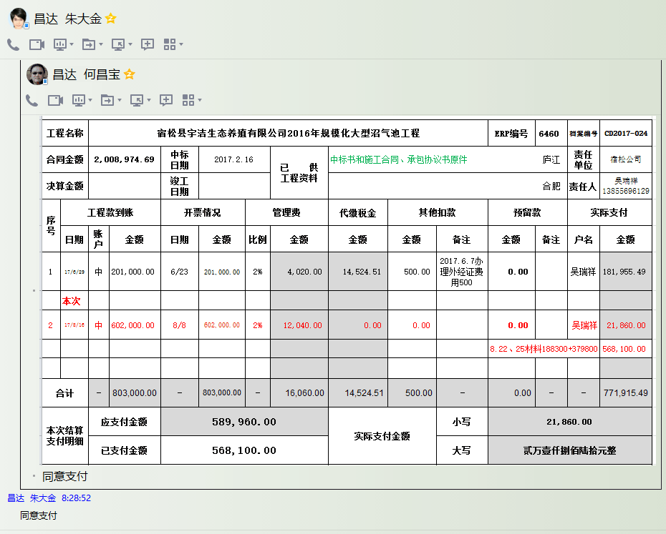

6460-(3)
工程款支付证书
工程名称 |  | 宿松县宇洁生态养殖有限公司2016年规模化大型沼气池工程 |  |  |  |  |  |  |  |  | ERP编号 | 6460 | 档案编号 | CD2017-024 | CD2017-024 | 24 | 6460 | 宿松县宇洁生态养殖有限公司2016年规模化大型沼气池工程 | 2017.2.16 | 2008974.69 | 顾大强 | 120日历天 | 宿松县 | 宿松公司吴瑞祥13855696129 | 吴瑞祥13855696129 | 中标书和施 工合同原件 | 中标（公示2017.4.14）
合同金额 |  | 2,008,974.69 |  | 中标 日期 | 2017.2.16 |  | 已 供 工程资料 | 中标书和施工合同、承包协议书原件 |  |  |  | 庐江 | 责任 单位 | 宿松公司
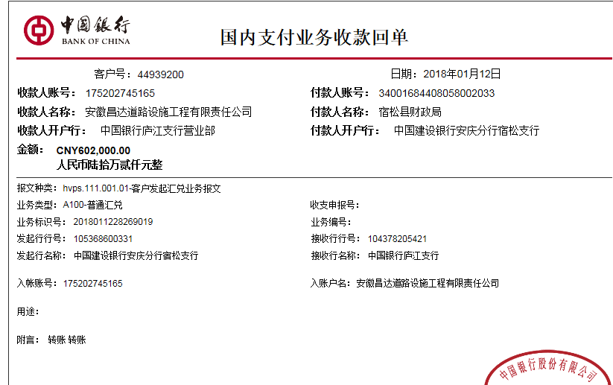
决算金额 |  | 2,250,000.00 |  | 竣工 日期 |  |  |  |  |  |  |  | 合肥 | 责任人 | 吴瑞祥13855696129
序号 | 工程款到账 |  |  | 开票情况 |  | 管理费 |  | 代缴税金 | 其他扣款 |  | 预留款 |  | 实际支付
 | 日期 | 账户 | 金额 | 日期 | 金额 | 比例 | 金额 | 金额 | 金额 | 备注 | 金额 | 备注 | 户名 | 金额
1 | 2017-06-29 | 中 | 201,000.00 | 2017-06-23 | 201,000.00 | 2% | 4,020.00 | 14,524.51 | 500.00 | 2017.6.7办理外经证费用500 |  |  | 吴瑞祥 | 181,955.49

2 | 2017-08-16 | 中 | 602,000.00 | 2017-08-08 | 602,000.00 | 2% | 12,040.00 | 0.00 | 0.00 |  |  |  | 吴瑞祥 | 21,860.00
 |  |  |  |  |  |  |  |  |  |  |  |  | 8.22、25材料188300+379800 | 568,100.00
 | 本次
3 | 2018-01-12 | 中 | 602,000.00 | 2018-01-02 | 602,000.00 | 2% | 12,040.00 | 0.00 | 500.00 | 2017.12.13办理涉税事项报告表费用500 |  |  | 吴瑞祥 | 236,938.00
 |  |  |  |  |  |  |  |  |  |  |  |  | 材料 | 171,922.00
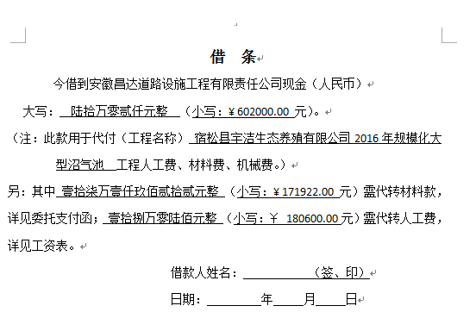
 |  |  |  |  |  |  |  |  |  |  |  |  | 工资 | 180,600.00

合计 |  | - | 1,405,000.00 | - | 1,405,000.00 | - | 28,100.00 | 14,524.51 | 1,000.00 | - | 0.00 | - | - | 1,361,375.49
本次结算 支付明细 |  | 应支付金额 |  | 589,460.00 |  |  |  | 实际支付金额 |  | 小写 | 236,938.00
 |  | 已支付金额 |  | 352,522.00 |  |  |  |  |  | 大写 | 贰拾叁万陆仟玖佰叁拾捌元整
申请部门 意见 |  |  |  |  |  |  |  | 项目管理 意见 |  | 何总、朱总已同意支付（附表背面截图）。
财务初审 意见 |  |  |  |  |  |  |  | 财务审核 意见
质安初审 意见 |  |  |  |  |  |  |  | 质安稽查 意见
总经理审批 |  |  |  |  |  |  |  | 董事长审批

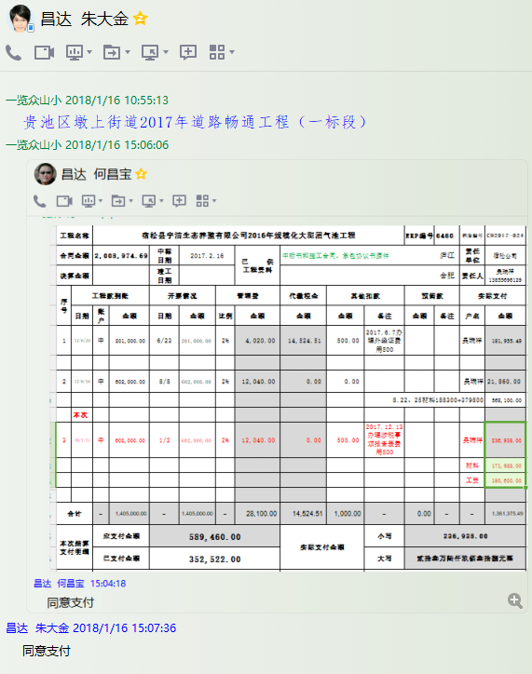

4
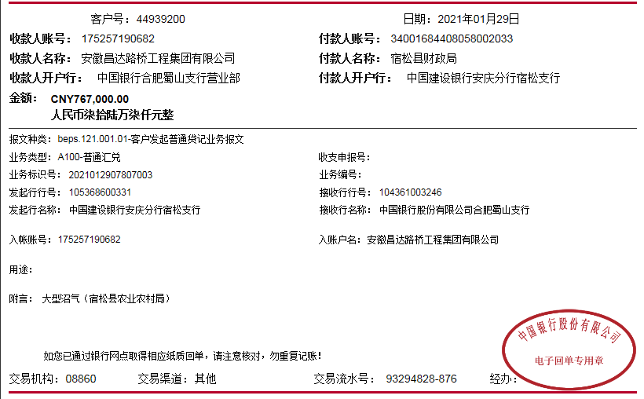
工程款支付证书
工程名称 |  | 宿松县宇洁生态养殖有限公司2016年规模化大型沼气池工程 |  |  |  |  |  |  |  |  | ERP编号 | 6460 | 档案编号 | CD2017-024 |  |  | 中标（公示2017.4.14）
合同金额 |  | 2,008,974.69 |  | 中标 日期 | 2017.2.16 |  | 已 供 工程资料 | 中标书和施工合同、承包协议书原件、交工、审计、不领章承诺书 |  |  |  | 庐江 | 责任 单位 | 宿松公司
决算金额 |  | 2,250,000.00 |  | 竣工 日期 | 2019-12-23 |  |  |  |  |  |  | 合肥 | 责任人 | 王贵玉13908665826
序号 | 工程款到账 |  |  | 开票情况 |  | 管理费 |  | 代缴税金 | 其他扣款 |  | 预留款 |  | 实际支付
 | 日期 | 账户 | 金额 | 日期 | 金额 | 比例 | 金额 | 金额 | 金额 | 备注 | 金额 | 备注 | 户名 | 金额
1 | 2017-06-29 | 中 | 201,000.00 | 2017-06-23 | 201,000.00 | 2% | 4,020.00 | 14,524.51 | 500.00 | 2017.6.7办理外经证费用500 |  |  | 吴瑞祥 | 181,955.49

2 | 2017-08-16 | 中 | 602,000.00 | 2017-08-08 | 602,000.00 | 2% | 12,040.00 | 0.00 | 0.00 |  |  |  | 吴瑞祥 | 21,860.00
 |  |  |  |  |  |  |  |  |  |  |  |  | 8.22、25材料188300+379800 | 568,100.00
3 | 2018-01-12 | 中 | 602,000.00 | 2018-01-02 | 602,000.00 | 2% | 12,040.00 | 0.00 | 500.00 | 2017.12.13办理涉税事项报告表费用500 |  |  | 吴瑞祥 | 236,938.00
 |  |  |  |  |  |  |  |  |  |  |  |  | 材料 | 171,922.00
 |  |  |  |  |  |  |  |  |  |  |  |  | 工资 | 180,600.00
4 | 2021-01-29 | 中 | 767,000.00 |  |  | 2% | 16,900.00 | 24,845.88 | 500.00 | 外经证 | 262,144.12 | 暂扣，待年后办理剩余手续 | 殷发菊 | 450,510.00
 |  |  | 78,000.00 |  |  |  |  |  | 90,000.00 | 建造师占用费
 |  |  |  |  |  |  |  |  | 100.00 | 手续费 |  |  |  |  | 0

 |  |  |  |  |  |  |  |  |  |  |  |  |  |  |  | 0
 |  |  |  |  |  |  |  |  |  |  |  |  |  |  |  | 45000
合计 |  | - | 2,250,000.00 | - | 1,405,000.00 | - | 45,000.00 | 39,370.39 | 91,600.00 | - | 262,144.12 | - | - | 1,811,885.49
本次结算 支付明细 |  | 应支付金额 |  | 450,510.00 |  |  |  | 实际支付金额 |  | 小写 | 0.00
 |  | 已支付金额 |  | 0.00 |  |  |  |  |  | 大写 | 零元整
申请部门 意见 |  |  |  |  |  |  |  | 项目管理 意见
财务初审 意见 |  |  |  |  |  |  |  | 财务审核 意见
质安初审 意见 |  |  |  |  |  |  |  | 质安稽查 意见
总经理审批 |  |  |  |  |  |  |  | 董事长审批

